Schaubild01
Inhalt
Schaubild 1
Sozialversicherungspflichtig Beschäftigte*) in den Stadt- und Landkreisen Baden-Württembergs am 30. Juni 2025
*) Stichtag jeweils 30. Juni.
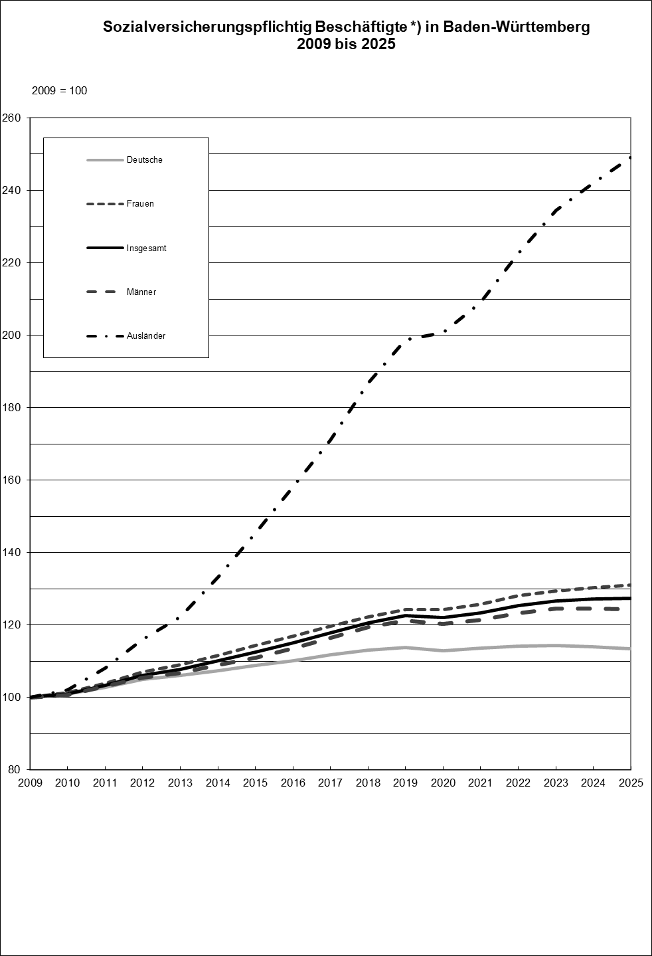

Jahr | Deutsche | Frauen | Insgesamt | Männer | Ausländer
2009 | 100 | 100 | 100 | 100 | 100
2010 | 101 | 101 | 101 | 101 | 102
2011 | 103 | 104 | 103 | 103 | 108
2012 | 105 | 107 | 106 | 105 | 116
2013 | 106 | 109 | 108 | 107 | 122
2014 | 107 | 112 | 110 | 109 | 133
2015 | 109 | 114 | 113 | 111 | 145
2016 | 110 | 117 | 115 | 114 | 158
2017 | 112 | 120 | 118 | 116 | 171
2018 | 113 | 122 | 121 | 119 | 187
2019 | 114 | 124 | 123 | 121 | 199
2020 | 113 | 124 | 122 | 120 | 201
2021 | 114 | 126 | 123 | 121 | 209
2022 | 114 | 128 | 125 | 123 | 223
2023 | 114 | 129 | 127 | 124 | 234
2024 | 114 | 130 | 127 | 125 | 242
2025 | 113 | 131 | 127 | 124 | 249

Schaubild02
Inhalt

Schaubild 2
Sozialversicherungspflichtig Beschäftigte in den Stadt- und Landkreisen Baden-Württembergs am 30. Juni 2025

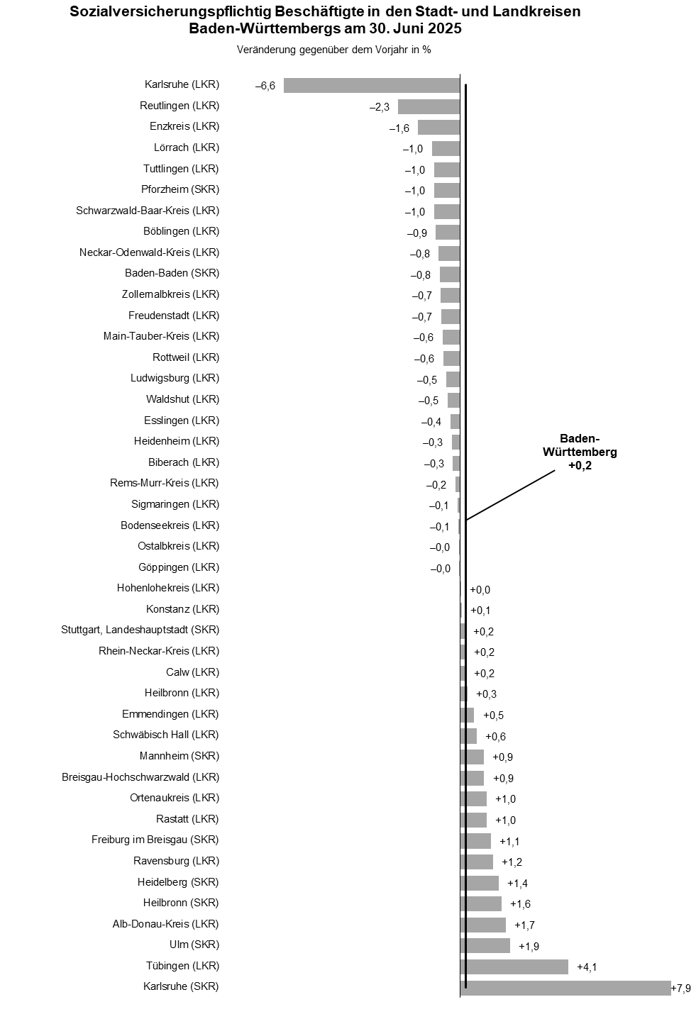

Kreis | Veränderung in %
Karlsruhe (SKR) | 7.9
Tübingen (LKR) | 4.1
Ulm (SKR) | 1.9
Alb-Donau-Kreis (LKR) | 1.7
Heilbronn (SKR) | 1.6
Heidelberg (SKR) | 1.4
Ravensburg (LKR) | 1.2
Freiburg im Breisgau (SKR) | 1.1
Rastatt (LKR) | 1.0
Ortenaukreis (LKR) | 1.0
Breisgau-Hochschwarzwald (LKR) | 0.9
Mannheim (SKR) | 0.9
Schwäbisch Hall (LKR) | 0.6
Emmendingen (LKR) | 0.5
Heilbronn (LKR) | 0.3
Calw (LKR) | 0.2
Rhein-Neckar-Kreis (LKR) | 0.2
Stuttgart, Landeshauptstadt (SKR) | 0.2
Konstanz (LKR) | 0.1
Hohenlohekreis (LKR) | 0.0
Göppingen (LKR) | 0.0
Ostalbkreis (LKR) | 0.0
Bodenseekreis (LKR) | –0,1
Sigmaringen (LKR) | –0,1
Rems-Murr-Kreis (LKR) | –0,2
Biberach (LKR) | –0,3
Heidenheim (LKR) | –0,3
Esslingen (LKR) | –0,4
Waldshut (LKR) | –0,5
Ludwigsburg (LKR) | –0,5
Rottweil (LKR) | –0,6
Main-Tauber-Kreis (LKR) | –0,6
Freudenstadt (LKR) | –0,7
Zollernalbkreis (LKR) | –0,7
Baden-Baden (SKR) | –0,8
Neckar-Odenwald-Kreis (LKR) | –0,8
Böblingen (LKR) | –0,9
Schwarzwald-Baar-Kreis (LKR) | –1,0
Pforzheim (SKR) | –1,0
Tuttlingen (LKR) | –1,0
Lörrach (LKR) | –1,0
Enzkreis (LKR) | –1,6
Reutlingen (LKR) | –2,3
Karlsruhe (LKR) | –6,6

